상품제안서
메탈 웨이브 USB 3.0 | 상품코드: S00779

 |  |  |  |  |  |  | 02-713-8555 | www.synergygift.co.kr
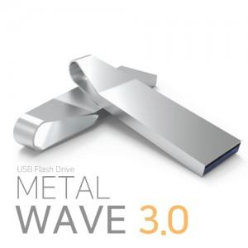

【상세/제작정보】 | <p>※ 제품특성상 단가 변동이 매우 유동적인 상품으로 주문전 꼭 확인 요청드립니다.</p>

【인쇄/포장옵션】 | 레이저 / 포장지포장

【공급단가】 | 수량 | 100~ | 300~ | 500~ | 1,000~ | 2,000~
*VAT별도 | 16G | 5,810원 | 5,710원 | 5,580원 | 5,440원 | 5,340원
 | 32G | 6,870원 | 6,760원 | 6,600원 | 6,430원 | 6,320원
 | 64G | 7,620원 | 7,500원 | 7,320원 | 7,130원 | 7,010원

【상품 URL】 | https://www.synergygift.co.kr:443/src/goods_detail.php?gdno=11390

